Sheet1
Story编号 | Story名称 | story描述 | 工作量（day） | 优先级 | 前置Story | 所有者
1 | 初始化 | 电梯管理人员，通过电梯启动开关开启电梯并进行初始化（将6部电梯全部停在一楼）
2 | 监控运行状态 | 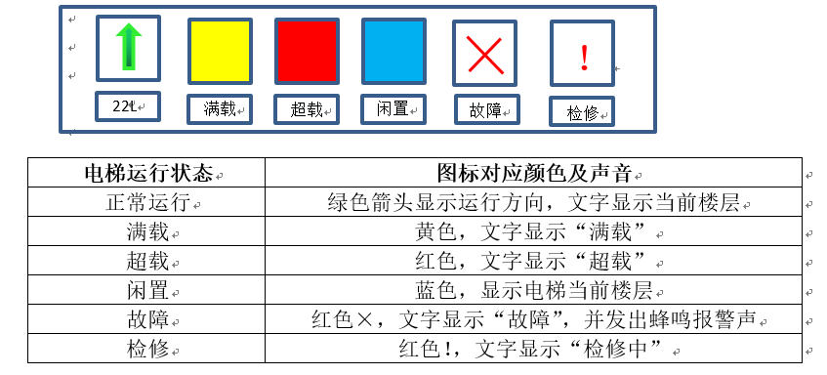 电梯管理人员，在控制室通过可视化界面检测各个电梯的各种状态（电梯一共有运行、满载、超载、闲置、故障、检修6中状态，详细界面见下面的表格）
3 | 远程控制 | 电梯管理人员，可以通过控制台远程控制电梯门开启以及电梯的状态（当发生地震、火灾、台风等特殊情况时，电梯管理人员可以通过该按钮禁止电梯的使用，对于正在运行的电梯，让其停止在其运行方向上的最近楼层并开启电梯门，同时在电梯内部进行语音播报）
4 | 设定闲忙时间段 | 电梯管理人员可以通过接口的形式修改电梯运行程序，设定空闲时间段和忙碌时间段（比如：忙时一般为上下班时间段，其余时间为闲时）
5 | 电梯外显示 | 乘梯人员等待电梯时，可以通过电梯外部液晶屏幕观察电梯当前运行方向（以箭头的形式表示）及电梯所到楼层
6 | 按钮选择及取消 | 乘梯人员等待电梯时，根据自己的目的楼层选择单号还是双号电梯乘坐，并根据自己的乘坐方向选择上行或者下行按钮，如果不小心按错方向按钮，可以通过“双击”该按钮取消请求。
7 | 闲时电梯调用 | 乘梯人员发送乘梯请求时，如果此时为电梯管理人员所设定的闲时时间段，则系统会调动运行总里程最短的电梯响应请求，(当有多部电梯的运行总里程并列最短，则按电梯编号优先级进行响应，电梯编号小的优先响应）。
8 | 忙时电梯调用 | 乘梯人员发送乘梯请求时，如果此时为电梯管理人员所设定的忙时时间段，则系统会调动运行距离请求楼层最近的电梯响应请求，(当有多部电梯距离该楼层同样近则按电梯编号优先级进行响应，电梯编号小的优先响应）。
9 | 电梯重新开门 | 当同向乘梯人员发现电梯刚关闭电梯门2s内，如果按动按钮发送乘梯请求时，电梯会重新打开门并重新等待10s，然后再继续运行。
10 | 电梯运行满载时 | 当乘梯人员等待电梯时，如果电梯内此时处于满载状态，电梯在经过乘梯人员所等待的楼层时，电梯不会响应该层乘梯请求而是继续运行。
11 | 超载时 | 乘梯人进入电梯，如果乘梯人重量超过电梯限重，则电梯内部给予灯光声音提示，并且电梯门无法关闭，监控端显示屏会显示超载信息，直到非超载时。
12 | 选择及取消楼层 | 正在乘梯的人，通过“单击”电梯里对应楼层的数字按钮选择目的楼层，可以通过“双击”取消错选按钮（对于单号电梯内只有单号楼层按钮，双号只有双号楼层按钮）
13 | 手动开关门 | 当乘梯人员进入电梯后，电梯会在该楼层等待10s后关门，乘梯人员可以通过“手动开门”按钮增加等待时间，每按一次增加5s等待时间；同时，乘梯人员可以通过“手动关门”按钮，立即关闭电梯门，电梯等待2s后开始运行，如果在这2s内，电梯外部有同向乘梯请求时，则电梯再次开门并等待10s后关门，2s后开始运行。
14 | 出电梯 | 正在乘梯的人，可以通过电梯内部的显示屏观察电梯当前运行方向和所到楼层，到达乘梯人员指定楼层后电梯会发出语音提示，提醒乘梯人员及时下电梯。
15 | 电梯外满载时 | 乘梯人员进入电梯后，如果此时乘梯人员重量刚好等于电梯限重时，电梯屏幕显示电梯此时“满载”，此时，电梯只响应内部和控制端的请求，不响应电梯外部乘梯请求，直到非满载时为止。
16 | 电梯故障 | 乘梯人员乘坐电梯时，如果电梯突然发生故障，乘梯人员可以通过“紧急呼叫”按钮报警并，同时监控端会收到报警信号，并有语音警报，提示电梯管理人员立即与乘梯人员联系。
17 | 乘客选择楼层不合理 | 当有乘客进入电梯后选择的楼层的方向与电梯当前运行方向相反时，优先满足与当前运行方向相同的所有请求后再调转运行方向
18 | 乘客选择方向冲突 | 如果电梯当前为空闲，进入电梯的乘客们选择的运行方向不同时，优先去更近的楼层，如果一样近，优先满足多数人的请求，如果去两个方向的人数相同，优先上楼

